領収書整理簿（例）
出納簿に記載の「領収書番号」を記載してください。
 | 領収書整理簿
整理番号

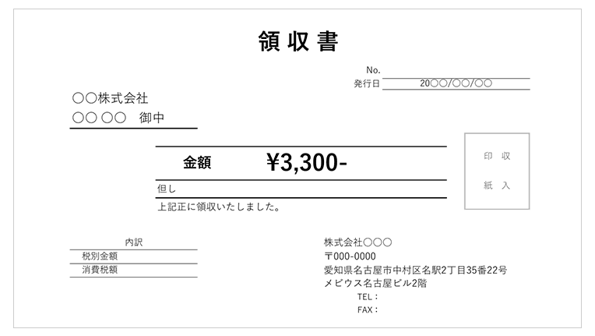
①
Ｎｏ．１

1枚ごとに支払先等，内容が確認できるように整理してください。

●●代として

Ｎｏ．２

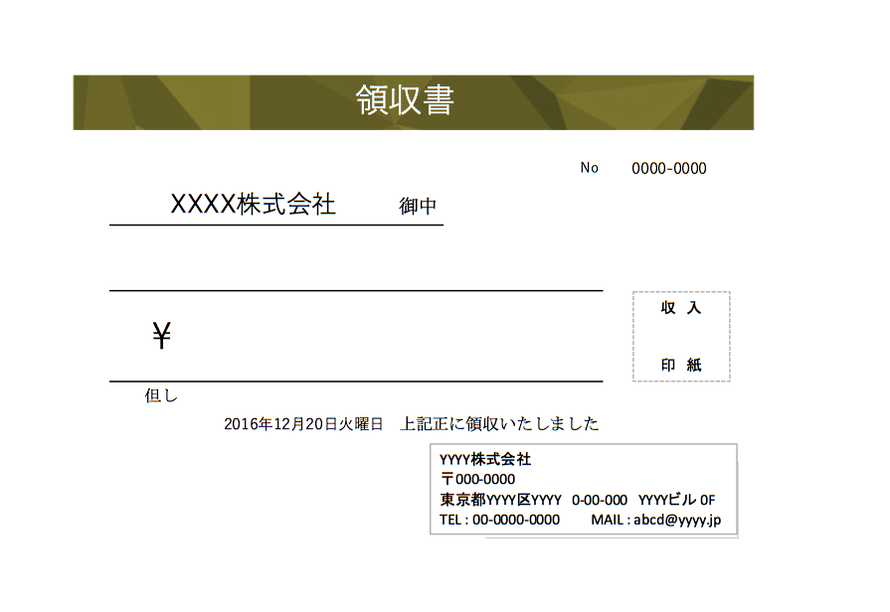
Ｎｏ．３

〇〇 〇〇

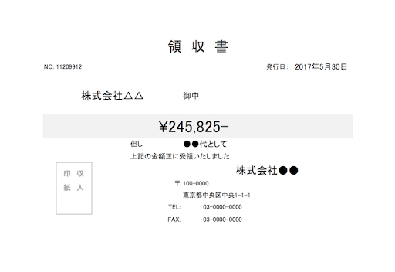
Ｎｏ．４
重ねて貼らないでください。
※内容の確認できない写しは再提出になります。

〇〇 〇〇

①実績報告【様式5】
様式第５号（第８条関係） |  |  |  |  |  |  |  | ①
 |  |  |  |  |  |  | 整理Ｎｏ | 999

 |  |  |  |  |  | 令和 年 月 日

三 次 市 長 様
記載がない部分については、市から送付する
印刷された様式に記入してください。
※押印は不要です
 |  |  | 協定名 | ●●集落
 |  |  | 代表者 | 住所
 |  |  |  | 名前
 |  |  |  | 連絡先

令和 年 月 日付け |  | 三次市産農指令第 |  |  | 号をもって交付決定通知のこの事業について
別紙のとおり事業を実施したので，三次市中山間地域等直接支払交付金交付要綱第８条の規定により
より，その実績を報告します。
市から送付する
金額等が印刷された
様式の内容を確認し、
提出してください
３月上旬、送付予定です
区分 |  | 交付対象 |  |  | 加算
 |  | 面積（㎡） | 単価（円） | 金額（円） | 種別 |  | 金額（円）
田 | 急傾斜 |  |  |  | 超急傾斜農地 保全管理加算

 | 緩傾斜 |  |  |  | ネットワーク化加算

畑 | 急傾斜 |  |  |  | スマート農業加算

 | 緩傾斜 |  |  |  | 集落機能強化加算 の経過措置

草地 | 急傾斜 | - | - | -
 | 緩傾斜 | - | - | -
採草 放牧地 | 急傾斜 | - | - | -
 | 緩傾斜 | - | - | -
合計

 |  |  |  | 交付金額合計 |  | 円

出納簿
出納簿の情報は『③実績総括』に自動入力されます
『区分』詳細 下記を参考に選択してください
【支出】
１：集落の各担当者の活動に対する経費
２：農業生産活動等の体制整備に向けた活動等の集落マスタープラン
の将来像を実現するための活動に対する経費
３：水路・農道等の維持・管理等集落の共同取組活動に要する経費
４：集落協定に基づき農用地の維持・管理活動を行う者に対する経費
５：超急傾斜農地保全管理加算に対する経費
６：ネットワーク化加算に対する経費
７：スマート農業加算に対する経費
８：集落機能強化加算の経過措置に対する経費
９：返還金
１０：個人配分
１１：積立金（翌年度へ）
１２：翌年度繰越金
【収入】
１：前年度繰越金
２：交付金
３：積立金（前年度から）
４：預金利子
（参考様式） |  |  |  |  |  | 整理Ｎｏ | 999
令和 | 7 | 年度中山間地域等直接支払交付金 金銭出納簿 |  |  |  | 協定名 | ●●集落
★「区分」欄は、プルダウンリスト（セルを選択すると表示される▼を押すと出るリスト）から選択してください。（区分詳細を参考）
★通帳利子を除き中山間直接払交付金以外の収入金は記入しないでください。（第５期の残金は、第６期に含めず、別で管理してください）
★前年度からの積立金は，全額収入へ記入し，年度末に積立金の総額を支出で記入してください。
★交付金交付前に活動資金を構成員等が一時的に立て替え場合、交付金が入金されたら立て替え分を支払いし、出納簿に記入してください。
日付 | 区分 | 項目 | 収入（円） | 支出（円） | 残高（円） | 領収書 番号 | 活動 実施日 | 支払先
 |  |  |  |  | 0
 |  |  |  |  | 0
 |  |  |  |  | 0
 |  |  |  |  | 0
 |  |  |  |  | 0
 |  |  |  |  | 0
 |  |  |  |  | 0
 |  |  |  |  | 0
 |  |  |  |  | 0
 |  |  |  |  | 0
 |  |  |  |  | 0
 |  |  |  |  | 0
 |  |  |  |  | 0
 |  |  |  |  | 0
不要な行は削除するか，非表示にして印刷してください。
 |  |  |  |  | 0
 |  |  |  |  | 0
 |  |  |  |  | 0
 |  |  |  |  | 0
 |  |  |  |  | 0
 |  |  |  |  | 0
 |  |  |  |  | 0
 |  |  |  |  | 0
 |  |  |  |  | 0
 |  |  |  |  | 0
 |  |  |  |  | 0
 |  |  |  |  | 0
 |  |  |  |  | 0
 |  |  |  |  | 0
 |  |  |  |  | 0
 |  |  |  |  | 0
 |  |  |  |  | 0
 |  |  |  |  | 0
 |  |  |  |  | 0
 |  |  |  |  | 0
 |  |  |  |  | 0
 |  |  |  |  | 0
 |  |  |  |  | 0
 |  |  |  |  | 0
 |  |  |  |  | 0
 |  |  |  |  | 0
 |  |  |  |  | 0
 |  |  |  |  | 0
 |  |  |  |  | 0
 |  |  |  |  | 0
 |  |  |  |  | 0
 |  |  |  |  | 0
 |  |  |  |  | 0
 |  |  |  |  | 0
 |  |  |  |  | 0
 |  |  |  |  | 0
 |  |  |  |  | 0
 |  |  |  |  | 0
 |  |  |  |  | 0
 |  |  |  |  | 0
 |  |  |  |  | 0
 |  |  |  |  | 0
 |  |  |  |  | 0
 |  |  |  |  | 0
 |  |  |  |  | 0
 |  |  |  |  | 0
 |  |  |  |  | 0
 |  |  |  |  | 0
 |  |  |  |  | 0
 |  |  |  |  | 0
 |  |  |  |  | 0
 |  |  |  |  | 0
 |  |  |  |  | 0
 |  |  |  |  | 0
 |  |  |  |  | 0
 |  |  |  |  | 0
 |  |  |  |  | 0
 |  |  |  |  | 0
 |  |  |  |  | 0
 |  |  |  |  | 0
 |  |  |  |  | 0
 |  |  |  |  | 0
 |  |  |  |  | 0
 |  |  |  |  | 0
 |  |  |  |  | 0
 |  |  |  |  | 0
 |  |  |  |  | 0
 |  |  |  |  | 0
 |  |  |  |  | 0
 |  |  |  |  | 0
 |  |  |  |  | 0
 |  |  |  |  | 0
 |  |  |  |  | 0
 |  |  |  |  | 0
 |  |  |  |  | 0
 |  |  |  |  | 0
 |  |  |  |  | 0
 |  |  |  |  | 0
 |  |  |  |  | 0
 |  |  |  |  | 0
 |  |  |  |  | 0

②事業実績【様式2】
様式第２号（第８条関係） |  |  |  |  |  | ②
 |  |  |  |  |  | 整理Ｎｏ | 999
 | 令和7 | 年度 | ●●集落 |  | 集落事業実績書
1 | 目的
 | 中山間地域における適切な農業生産活動と農業・農村のもつ多面的機能の維持・
 | 発揮を目的とし，次のような共同取組活動を実施した。

2 | 実施期間
 | 令和7年4月1日 | から | 令和8年3月31日 | まで

各協定の具体的活動実績をご記入ください
水路，農道等の管理活動や多面的機能を増進する活動，
防護柵の点検，体制整備の補修，
総会や，ネットワーク化活動計画策定のための会議，など
協定書に記載の実施した活動や会議，研修を挙げてください。
3 | 事業実績
 | 実 施 月 | 共同取組活動の名称 |  | 活 動 内 容

③実績総括【様式6】
『出納簿』に記載の区分ごとに合計が自動入力されます
（区分：収入１～４，支出１～１２）
様式第６号（第８条関係） |  |  |  |  |  | ③
 |  |  |  |  | 整理Ｎｏ | 999
 | 令和7年度 | 中山間地域等直接支払交付金使用実績総括表
 |  |  | （収支精算書）

自 | 令和7年4月1日
至 | 令和8年3月31日

 | 内 容 |  |  |  | 決算額（円）
 | ①前年度繰越金 |  |  |  | 0
収 | ②交付金 |  |  |  | 0
 | ③積立金（前年度から） |  |  |  | 0
入 | ④預金利子 |  |  |  | 0
 | 合 計 |  |  |  | 0

 | 内 容 |  |  |  | 決算額（円）
 | ①集落の各担当者の活動に対する経費 |  |  |  | 0
 | ②農業生産活動等の体制整備に向けた活動等の集落マスタープランの将来像を実現するための活動に対する経費 |  |  |  | 0
 | ③水路・農道等の維持・管理等集落の共同取組活動に要する経費 |  |  |  | 0
支出 | ④集落協定に基づき農用地の維持・管理活動を行う者に対する経費 |  |  |  | 0
 | ⑤超急傾斜農地保全管理加算に対する経費 |  |  |  | 0
個人配分 有
↓
 | ⑥ネットワーク化加算に対する経費 |  |  |  | 0
 | ⑦スマート農業加算に対する経費 |  |  |  | 0
 | ⑧集落機能強化加算の経過措置に対する経費 |  |  |  | 0
 | ⑨返還金 |  |  |  | 0 |  | 個人配分の配分割合のため、下記に入力してください。
 | ⑩個人配分 | （配分割合 |  | ％） | 0 |  | 加算金を含む交付金全て | 円
 | ⑪積立額（目的： ） |  |  |  | 0
 | ⑫翌年度繰越金 |  |  |  | 0
 | 合 計 |  |  |  | 0

④体制整備単価・加算措置報告書
 |  | 協定名 |  | ●●集落 |  | 整理Ｎｏ | 7 | ④
基礎単価（８割単価）の本体交付金のみの
協定は本様式は提出不要です
 | 体制整備・加算措置報告書

１．体制整備単価 （１０割交付）

本体交付金が体制整備単価（１０割単価）の協定は
記入してください。
 | ネットワーク化活動計画
 | 区分 | 達成目標 |  |  | 本年度実施状況（達成状況）
 | ネットワーク化 活動計画の作成 | □ □ □ | ネットワーク化活動計画作成のための集落協定での話し合い ネットワーク化活動計画の作成・提出（令和11年度末までに） （計画作成後）計画の実現に向けた集落協定での話し合い |  | 毎年度，計画策定のため，または策定後は進捗管理のため，協定で話し合いをしてください。
 | ※実施状況がわかる書類（活動記録簿、等）を添付してください。
２．加算措置
 | (1)超急傾斜農地保全管理加算
 | 区分 | 達成目標 |  |  | 本年度実施状況（達成状況）
加算金の交付を受けている協定は
該当する加算項目に記入してください。
 | 超急傾斜農地の保全
 | 超急傾斜農地で生産される農作物の販売促進等
 | ※実施状況がわかる書類（活動記録簿、パンフレット等）を添付してください。
適宜、不要な行の削除等してください
 | (2)ネットワーク化加算
 | 区分 | 達成目標 |  |  | 本年度実施状況（達成状況）
 | 主導的な役割を担う人材の確保のための取組
 | 農業生産活動等の継続のための取組
 | ※実施状況がわかる書類（活動記録簿等）を添付してください。

 | (3)スマート農業加算
 | 区分 | 達成目標 |  |  | 本年度実施状況（達成状況）
 | スマート農業による共同取組活動の省力化・効率化を図る取組
 | ※実施状況がわかる書類（活動記録簿等）を添付してください。

 | (4)集落機能強化加算の経過措置
 | 区分 | 達成目標 |  |  | 本年度実施状況（達成状況）
 | 新たな人材の確保に関する取組，または，集落機能強化に関する取組
 | ※実施状況がわかる書類（活動記録簿等）を添付してください。

参考_作業日報
中山間地域等直接支払交付金 作業日報

作成した日報の通し番号を
１から記入してください
組織名： |  |  |  | ●●集落 |  |  |  |  |  |  |  |  |  |  | 日報Ｎｏ． |  |  | 1

１．活動実施日時
実施月日 |  |  |  |  | 2025-10-20 |  |  |  |  |  | 実施時間 |  |  | 10:00:00 |  |  | ～ | 12:00:00
参加人数
参考様式ですので、
適宜、変更して使用してください
写真の添付は不要です
 |  |  |  |  | 総参加人数 |  | 10 |  | 人 | 農業者 |  |  | 7 |  | 人 | 農業者以外 |  |  | 3 | 人

２．活動内容 （☑をしてください） |  |  |  |  |  |  | 具体内容
□ |  | ① 農用地の管理
 | □ |  | 畦畔草刈り |  |  |  |  | □ | 鳥獣害防止対策 |  |  |  |  |  | □ | その他
□ |  | ② 水路・農道等の管理
 | □ |  | 清掃 |  |  |  |  | □ | 草刈り |  |  |  |  |  | □ | 簡易補修
□ |  | ③ 多面的機能を増進する活動
 | □ |  | 周辺林地の下草刈り |  |  |  |  | □ | 景観作物の作付 |  |  |  |  |  | □ | 魚類・昆虫類の保護
 | □ |  | 粗放的畜産 |  |  |  |  | □ | 堆きゅう肥の施肥等 |  |  |  |  |  | □ | その他
□ |  | ④その他
 | □ |  | 会議・研修会 |  |  |  |  | □ | 事務処理等 |  |  |  |  |  | □ | その他

３．参加者および日当等支出額
氏 名 |  |  |  |  |  | 金 額 |  | 氏 名 |  |  |  | 金 額 |  |  | 氏 名 |  |  |  | 金 額

４．金銭出納内訳 |  |  |  |  |  |  |  | 日当 |  |  |  |  |  |  | 委託費
 | 合計： |  |  |  |  |  |  | 購入・リース |  |  |  |  |  |  | その他

５．備考

記入例_出納簿
『区分』詳細 下記を参考に選択してください
【支出】
１：集落の各担当者の活動に対する経費
２：農業生産活動等の体制整備に向けた活動等の集落マスタープラン
の将来像を実現するための活動に対する経費
３：水路・農道等の維持・管理等集落の共同取組活動に要する経費
４：集落協定に基づき農用地の維持・管理活動を行う者に対する経費
５：超急傾斜農地保全管理加算に対する経費
６：ネットワーク化加算に対する経費
７：スマート農業加算に対する経費
８：集落機能強化加算の経過措置に対する経費
９：返還金
１０：個人配分
１１：積立金（翌年度へ）
１２：翌年度繰越金
【収入】
１：前年度繰越金
２：交付金
３：積立金（前年度から）
４：預金利子
令和６年度（第５期）の残金は、令和７年度（第６期）に繰越しせず、個別に管理し、
速やかに処理（０円になるよう支出）してください。
（参考様式） |  |  |  |  |  | 整理Ｎｏ | 999
令和 | 7 | 年度中山間地域等直接支払交付金 金銭出納簿 |  |  |  | 協定名 | ●●集落
★「区分」欄は、プルダウンリスト（セルを選択すると表示される▼を押すと出るリスト）から選択してください。（区分詳細を参考）
★通帳利子を除き中山間直接払交付金以外の収入金は記入しないでください。（第５期の残金は、第６期に含めず、別で管理してください）
★前年度からの積立金は，全額収入へ記入し，年度末に積立金の総額を支出で記入してください。
★交付金交付前に活動資金を構成員等が一時的に立て替え場合、交付金が入金されたら立て替え分を支払いし、出納簿に記入してください。
日付 | 区分 | 項目 | 収入（円） | 支出（円） | 残高（円） | 領収書 番号 | 活動 実施日 | 支払先
 | 収入２ | 本体交付金 | 2,000,000 |  | 2,000,000 |  |  | 三次市
 | 支出１０ | 個人配分 |  | 1,000,000 | 1,000,000 | 1 |  | Ａさん ほか９人
 | 支出２ | 農業安全講習会 |  | 10,000 | 990,000 | 2 |  | Ｃさん、Ｄさん
 | 収入２ | スマート農業加算 交付金 | 500,000 |  | 1,490,000 | 3 |  | 三次市
 | 支出７ | 加算_ドローン防除委託費 |  | 300,000 | 1,190,000 | 4 |  | ○×会社
 | 支出４ | イノシシ柵補修 材料費 |  | 100,000 | 1,090,000 | 5 |  | ホームセンター○○
 | 支出３ | 水路・農道、草刈り・清掃作業 |  | 100,000 | 990,000 | 6 |  | Ａさん ほか９人
 | 支出１ | 役員手当 |  | 50,000 | 940,000 | 7 |  | Ｂさん ほか２人
不要な行は削除するか，非表示にして印刷してください。
 | 収入４ | 預金利子 | 10 |  | 940,010 |  |  | 通帳利子
 | 支出９ | 返還金 |  | 100,000 | 840,010 | 8 |  | 三次市
加算金を繰り越す場合は、本体交付金と合算にならないようご注意ください。（加算金は、その加算の目標達成のためにしか支出できません）
 | 支出３ | 積立金（草刈り機購入のため） |  | 500,000 | 340,010 |  |  | 積立金へ
 | 支出７ | 加算_積立金（ドローン購入のため） |  | 150,000 | 190,010 |  |  | スマート農業加算 積立金へ
 | 支出１２ | 加算_次年度繰越_スマート農業加算分 |  | 50,000 | 140,010
 | 支出１２ | 次年度繰越_本体交付金 |  | 140,010 | 0 |  |  | ０円になるよう繰越してください
 |  |  |  |  | 0

記入例_④体制整備単価・加算措置報告書
 |  | 協定名 |  | ●●集落 |  | 整理Ｎｏ | 7 | ④
基礎単価（８割単価）の本体交付金のみの
協定は本様式は提出不要です
 | 体制整備・加算措置報告書

１．体制整備単価 （１０割交付）

本体交付金が体制整備単価（１０割単価）の協定は
記入してください。
 | ネットワーク化活動計画
 | 区分 | 達成目標 |  |  | 本年度実施状況（達成状況）
 | ネットワーク化 活動計画の作成 | ■ □ □ | ネットワーク化活動計画作成のための集落協定での話し合い ネットワーク化活動計画の作成・提出（令和11年度末までに） （計画作成後）計画の実現に向けた集落協定での話し合い |  | 毎年度，計画策定のため，または策定後は進捗管理のため，協定で話し合いをしてください。 例① ●月●日，総会終了後，計画策定のための会議を行った。現協定の課題を挙げ，広域化で解決するための取組を話し合った。 例② ５～１０年後を見越した役員体制と、その選出方法、人材育成方法を議論した。
 | ※実施状況がわかる書類（活動記録簿、等）を添付してください。
２．加算措置
 | (1)超急傾斜農地保全管理加算
 | 区分 | 達成目標 |  |  | 本年度実施状況（達成状況）
加算措置の達成目標は，提出された協定書から転記してください。
（別紙１）第２号事業様式『第９ 加算措置適用のために取り組むべき事項』に記載
目標達成のために取り組んだ事項を記載してください。
達成状況を数値化して記載してください。
（特に記載していない場合は、第６期終了までには目標達成してください。目標達成されていない場合，加算金の返還となる場合があります）
加算金の交付を受けている協定は
該当する加算項目に記入してください。
 | 超急傾斜農地の保全
 | 超急傾斜農地で生産される農作物の販売促進等
 | ※実施状況がわかる書類（活動記録簿、パンフレット等）を添付してください。
適宜、不要な行の削除等してください
 | (2)ネットワーク化加算
 | 区分 | 達成目標 |  |  | 本年度実施状況（達成状況）
 | 主導的な役割を担う人材の確保のための取組
 | 農業生産活動等の継続のための取組
 | ※実施状況がわかる書類（活動記録簿等）を添付してください。

 | (3)スマート農業加算
 | 区分 | 達成目標 |  |  | 本年度実施状況（達成状況）
 | スマート農業による共同取組活動の省力化・効率化を図る取組
 | ※実施状況がわかる書類（活動記録簿等）を添付してください。

 | (4)集落機能強化加算の経過措置
 | 区分 | 達成目標 |  |  | 本年度実施状況（達成状況）
 | 新たな人材の確保に関する取組，または，集落機能強化に関する取組
 | ※実施状況がわかる書類（活動記録簿等）を添付してください。

r
このシートは
変更しないでください
収入 | 支出
収入１ | 支出１
収入２ | 支出２
収入３ | 支出３
収入４ | 支出４
- | 支出５
- | 支出６
- | 支出７
- | 支出８ | □
- | 支出９ | ☑
- | 支出１０
- | 支出１１
- | 支出１２
 | 収入１
 | 収入２
 | 収入３
 | 収入４

